T001
共通情報 |  |  |  | プロジェクト名 | カリキュラムシステム |  |  | 作成者 |  | 篠田 司
 |  |  |  | システム名 | Let's Engineer |  |  | 作成日付 |  | 2023-07-01
 |  |  |  | 工程名 | 外部設計 |  |  | バージョン |  | 1.0
 |  |  |  | ドキュメントID | T001 |  |  | 更新者 |  | -
 |  |  |  | ドキュメント名 | Let's Engineer 画面定義書 |  |  | 更新日付 |  | -
書誌情報 |  |  |  | ID | T001-1
 |  |  |  | 名称 | Let's Engineer ログインページ
 |  |  |  | 概要 | Let's Engineerにログインするための画面

レイアウト図

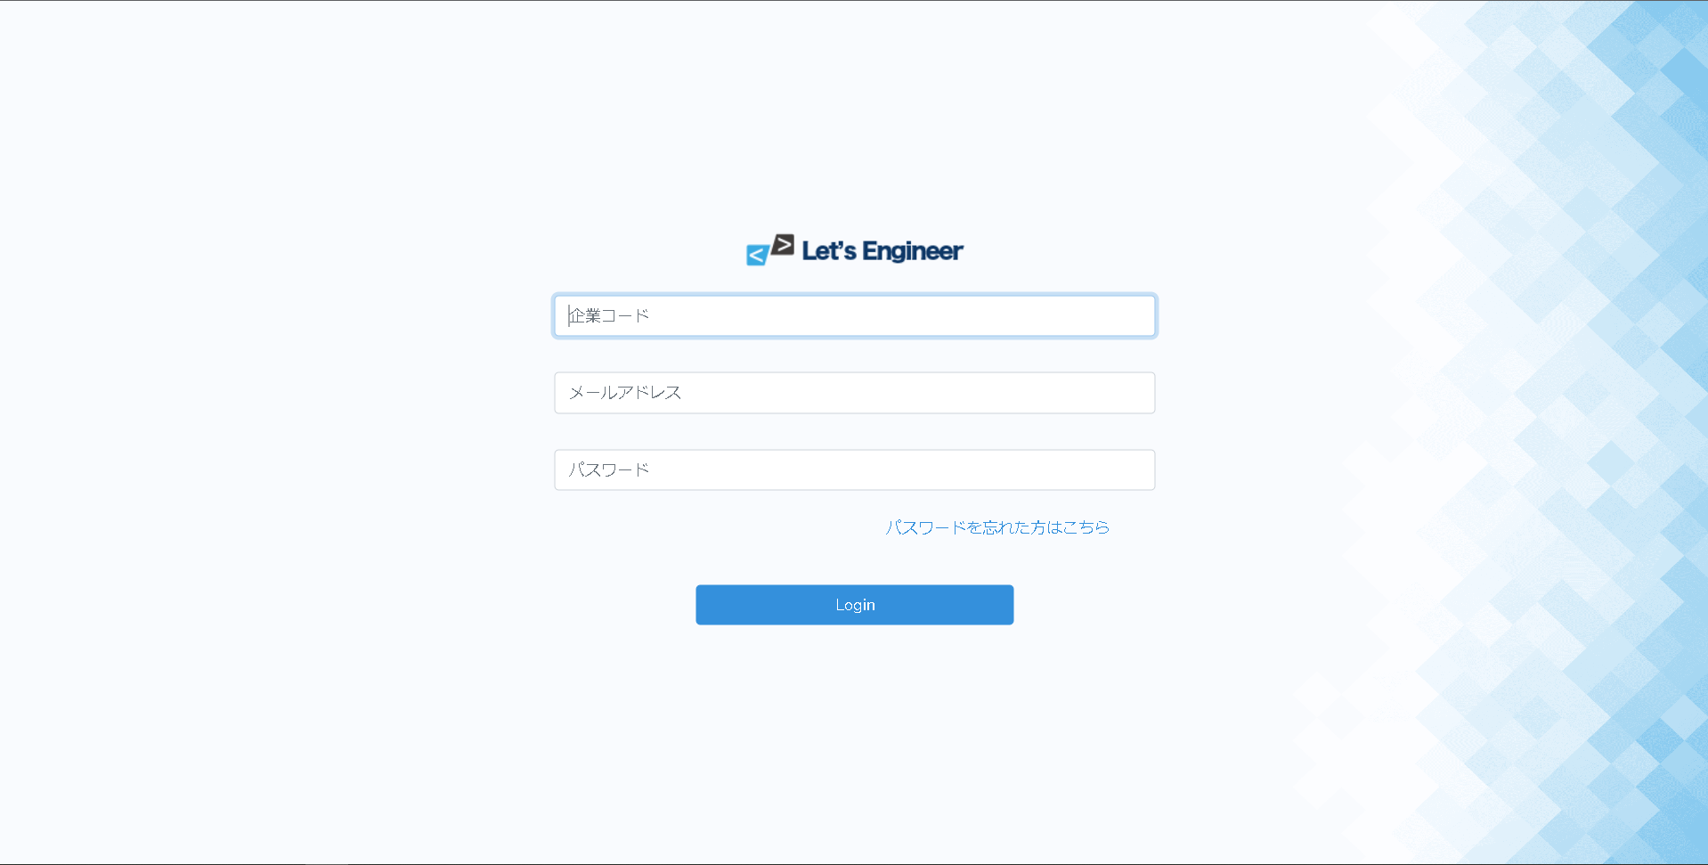

1
1

2
2
3
4

5

使用する部品
-
識別ID |  |  | ラベル |  |  | 画面部品の種類 | 表示範囲 |  | 画面部品の説明
① | - |  | ロゴ |  |  | 画像 |  |  | ロゴ画像
② | - | ① | 企業コード |  |  | テキストボックス |  |  | 企業コードを入力するエリア
 | - | ② | メールアドレス |  |  | テキストボックス |  |  | メールアドレスを入力するエリア
 | - | ③ | パスワード |  |  | パスワード |  |  | パスワードを入力するエリア
 | - | ④ | パスワードを忘れた方はこちら |  |  | リンク |  |  | パスワードを忘れた人が確かめるためのリンク
 | - | ⑤ | Login |  |  | ボタン |  |  | ログイン処理を行うボタン
操作手順
・企業コード、メールアドレス、パスワードを入力しログインボタン押下。
・パスワードを忘れた場合は、「パスワードを忘れた方はこちら」へを押下。

T002
共通情報 |  |  |  | プロジェクト名 | カリキュラムシステム |  |  | 作成者 |  | 篠田 司
 |  |  |  | システム名 | Let's Engineer |  |  | 作成日付 |  | 2023-07-01
 |  |  |  | 工程名 | 外部設計 |  |  | バージョン |  | 1.0
 |  |  |  | ドキュメントID | T002 |  |  | 更新者 |  | -
 |  |  |  | ドキュメント名 | Let's Engineer 画面定義書 |  |  | 更新日付 |  | -
書誌情報 |  |  |  | ID | T002-1
 |  |  |  | 名称 | Let's Engineer トップページ
 |  |  |  | 概要 | 言語の選択と進捗状況を表示する画面

レイアウト図

1
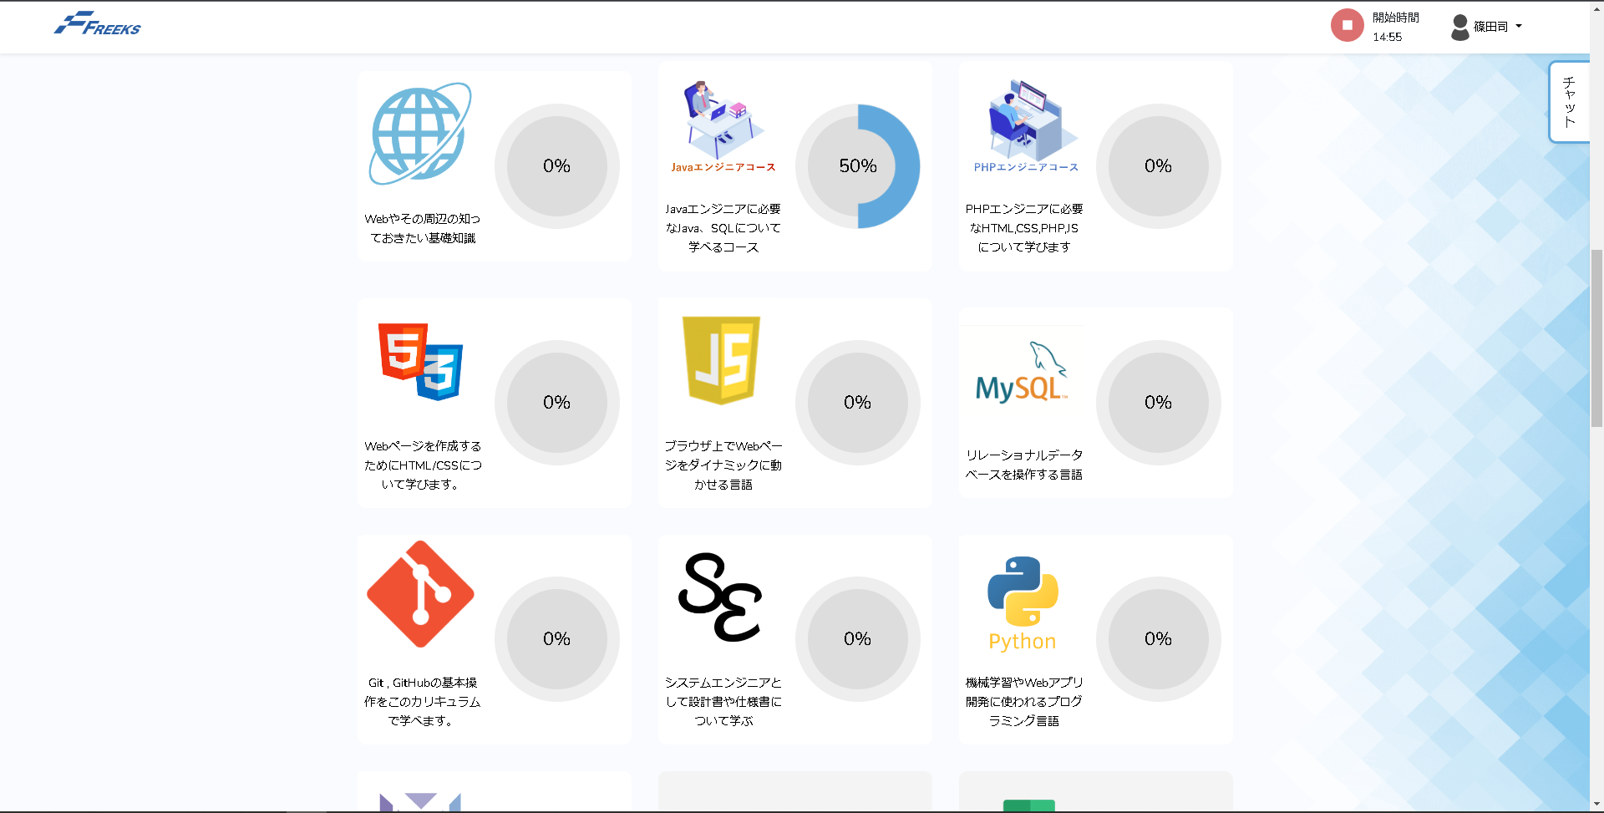

2

1
32

2
4

使用する部品
①はT004を使用
識別ID |  |  | ラベル |  |  | 画面部品の種類 | 表示範囲 |  | 画面部品の説明
② | - | ① | イメージ画像 |  |  | 画像 |  |  | イメージ画像
 | - | ② | テキスト |  |  | テキスト |  |  | 言語の概要表示
 | - | ③ | キャンバス |  |  | キャンバス |  |  | 進捗率の表示
 | - | ④ | - |  |  | リンク |  |  | 章/項目ページに遷移するためのリンク
操作手順
・学習したい言語を選択、押下。

T003
共通情報 |  |  |  | プロジェクト名 | カリキュラムシステム |  |  | 作成者 |  | 篠田 司
 |  |  |  | システム名 | Let's Engineer |  |  | 作成日付 |  | 2023-07-01
 |  |  |  | 工程名 | 外部設計 |  |  | バージョン |  | 1.0
 |  |  |  | ドキュメントID | T003 |  |  | 更新者 |  | -
 |  |  |  | ドキュメント名 | Let's Engineer 画面定義書 |  |  | 更新日付 |  | -
書誌情報 |  |  |  | ID | T003-1
 |  |  |  | 名称 | Let's Engineer 章/項目ページ
 |  |  |  | 概要 | カリキュラムへ遷移するための画面

レイアウト図

1
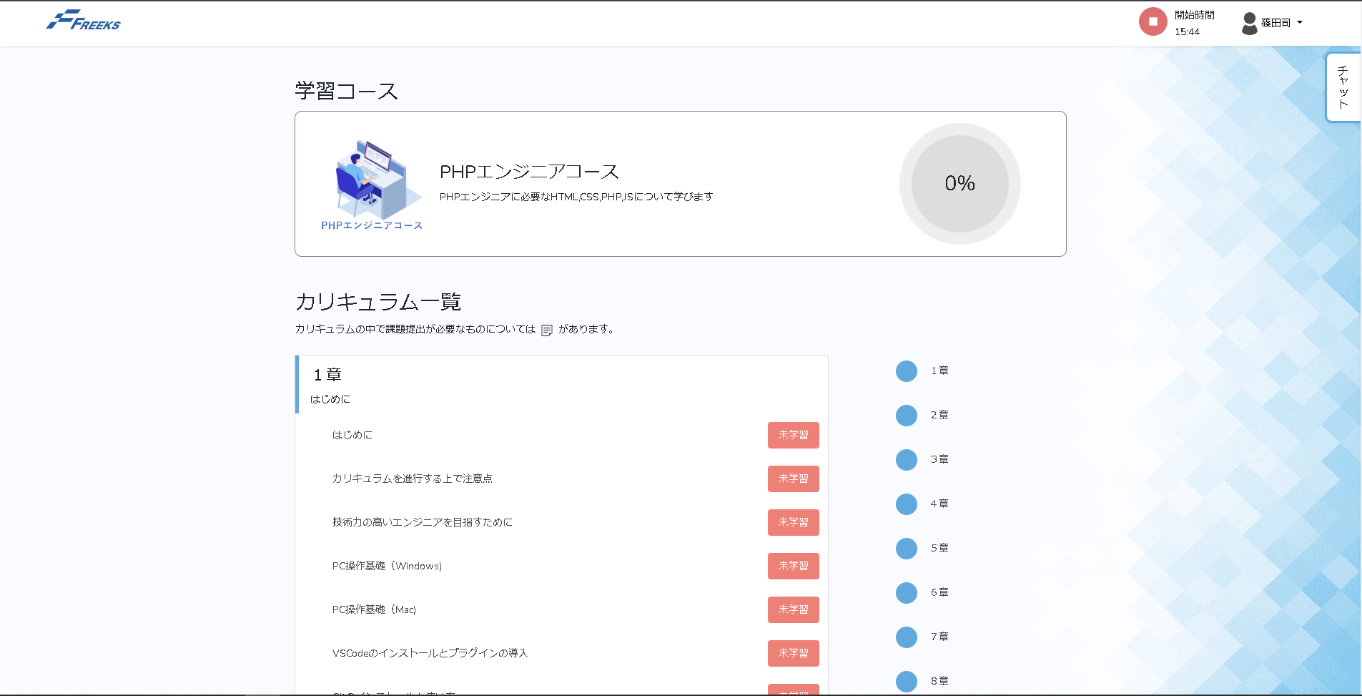
2
1
2
3

3
1
4
2

3
4

使用する部品
①はT004を使用
識別ID |  |  | ラベル |  |  | 画面部品の種類 | 表示範囲 |  | 画面部品の説明
② | - | ① | 画像 |  |  | 画像 |  |  | イメージ画像
 | - | ② | PHPエンジニアコース |  |  | テキスト |  |  | カリキュラム概要
 | - | ③ | キャンバス |  |  | キャンバス |  |  | 進捗率の表示
③ | - | ① | カリキュラム一覧 |  |  | テキスト |  |  | 項目説明
 | - | ② | 1章 |  |  | テキスト |  |  | 章タイトル
 | - | ③ | はじめに |  |  | リンク |  |  | 該当のカリキュラムへ遷移するためのリンク
 | - | ④ | 未学習/学習 |  |  | ボタン |  |  | 未学習/学習を切り替えるボタン
④ | - |  | 1章 |  |  | リンク |  |  | 該当の章へスクロール
操作手順
・現在の進捗を確認
・未学習のカリキュラムを選択、押下
・カリキュラム修了後、未学習ボタン押下（提出課題がある場合、課題提出画面へ遷移）

T004
共通情報 |  |  |  | プロジェクト名 | カリキュラムシステム |  |  | 作成者 |  | 篠田 司
 |  |  |  | システム名 | Let's Engineer |  |  | 作成日付 |  | 2023-07-01
 |  |  |  | 工程名 | 外部設計 |  |  | バージョン |  | 1.0
 |  |  |  | ドキュメントID | T004 |  |  | 更新者 |  | -
 |  |  |  | ドキュメント名 | Let's Engineer 画面定義書 |  |  | 更新日付 |  | -
書誌情報 |  |  |  | ID | T004-1
 |  |  |  | 名称 | Let's Engineer ヘッダ
 |  |  |  | 概要 | ヘッダ共通部品

レイアウト図
1
2
3
4

1
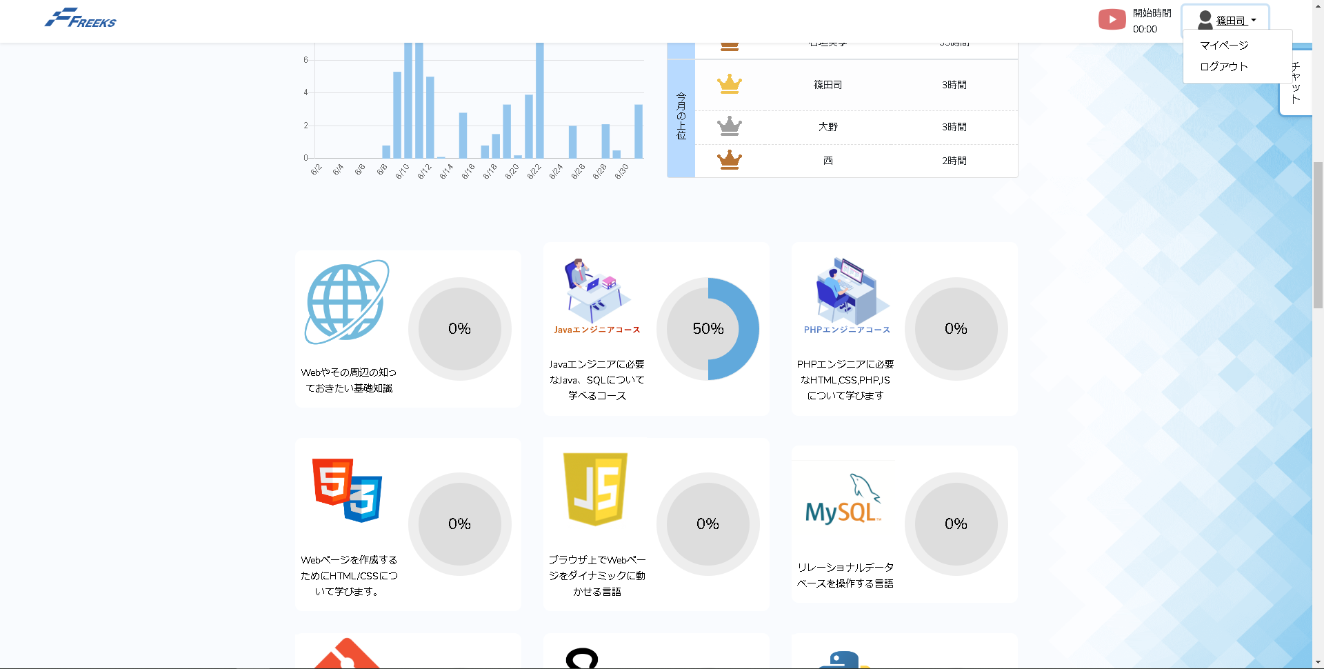

使用する部品
-
識別ID |  |  | ラベル |  |  | 画面部品の種類 | 表示範囲 |  | 画面部品の説明
① | - | ① | ロゴ |  |  | リンク |  |  | トップ画面へ遷移するためのリンク
 | - | ② | 画像 |  |  | 画像 |  |  | 学習時間の計測開始/終了
 | - | ③ | 開始時間 |  |  | テキスト |  |  | 計測開始時間
 | - | ④ | ユーザー名 |  |  | ドロップダウン |  |  | ドロップダウンメニューの表示
操作手順
・ロゴをクリックしてトップページへ遷移
・②の画像押下で開始/終了切り替え
・ドロップダウンメニューからマイページ/ログイン画面へ遷移

